Sheet1
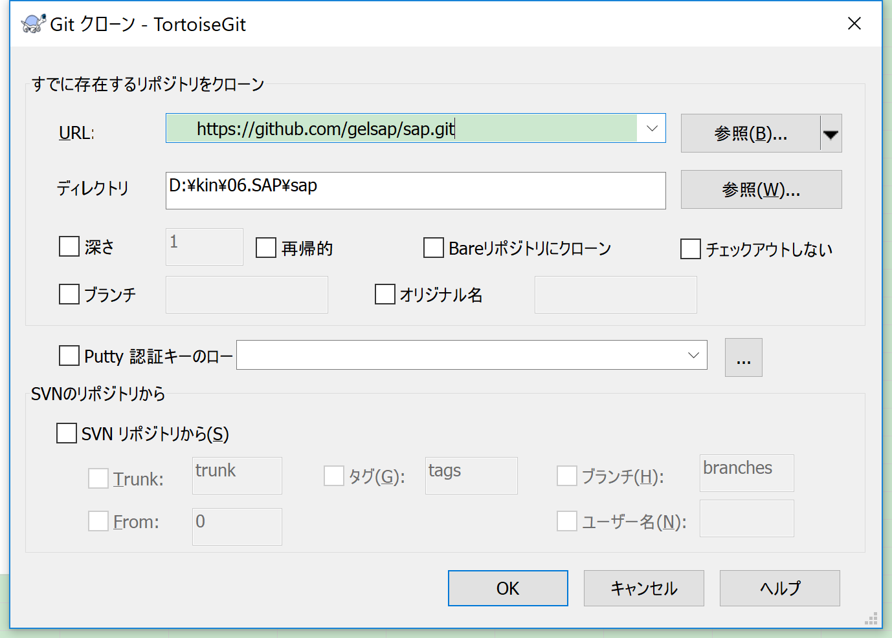
１．Githubユーザ作成
 | https://github.com/business?utm_source=google&utm_medium=cpc&utm_term=github&utm_campaign=2018q1-adv-APAC|Brand|General|JP|EN|EX|20160915

２．Git for Windowsインストール
 | https://git-for-windows.github.io/

３．TortoiseGitのインストール
 | https://tortoisegit.org/download/

 | ■インストール

 | →「次へ」インストール完了させる
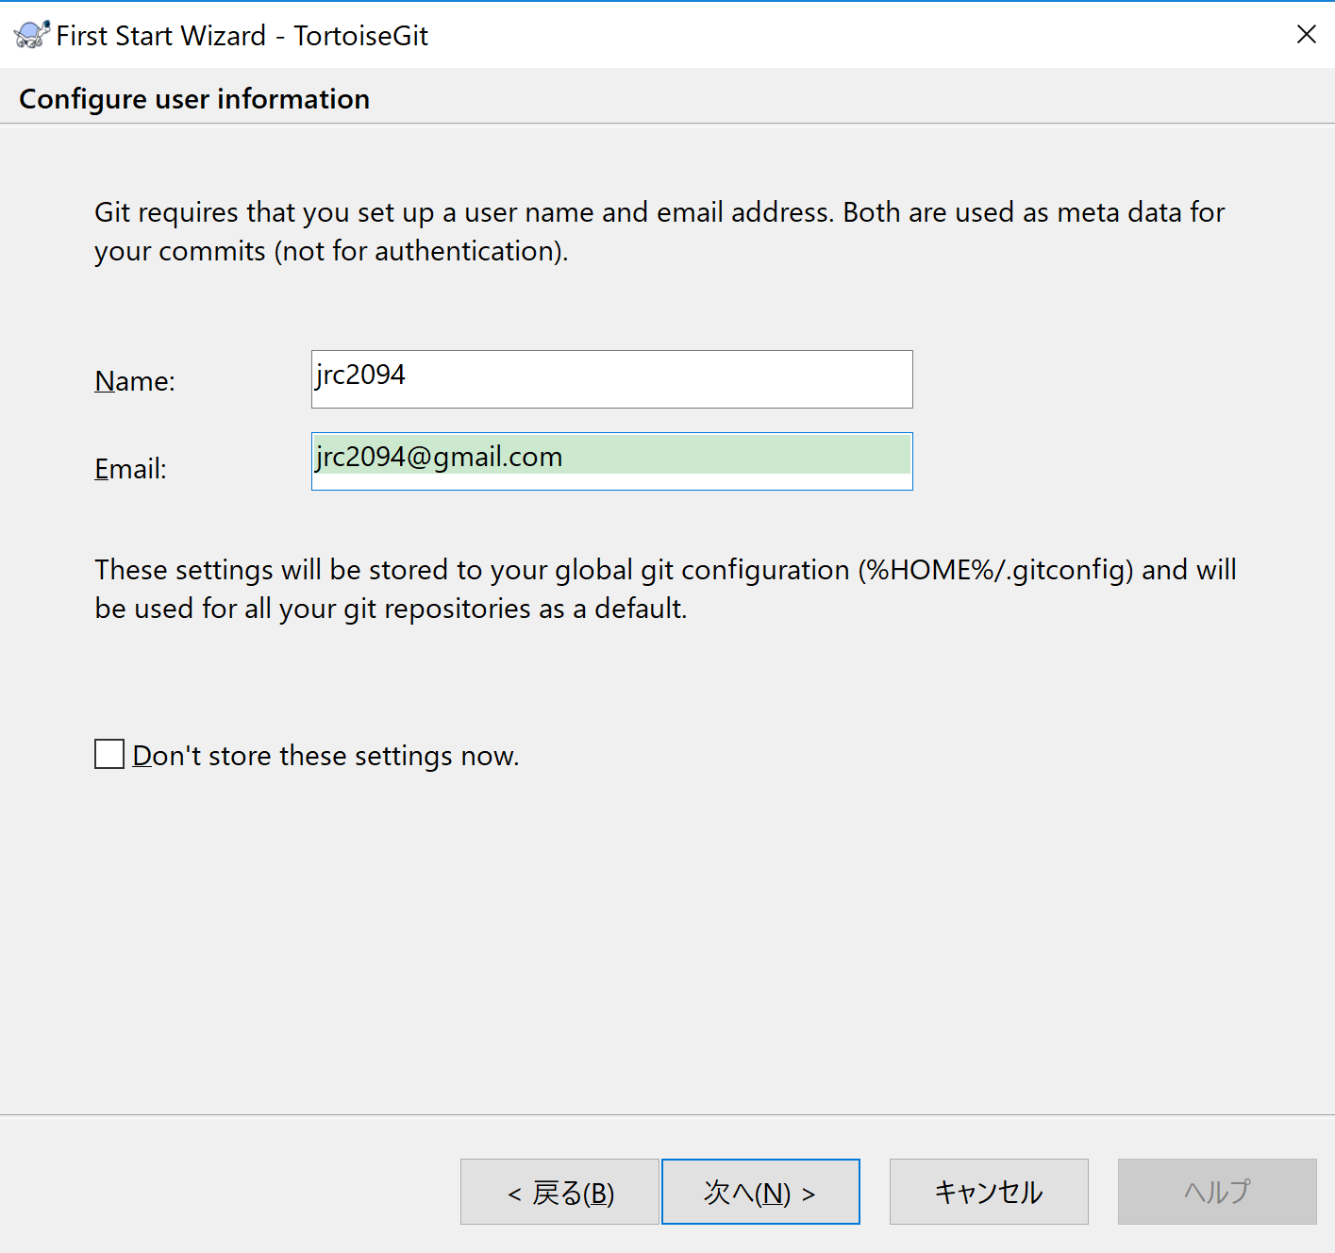

Githubユーザ作成時のNameとEmailを入力

 | ■インストール日本語化
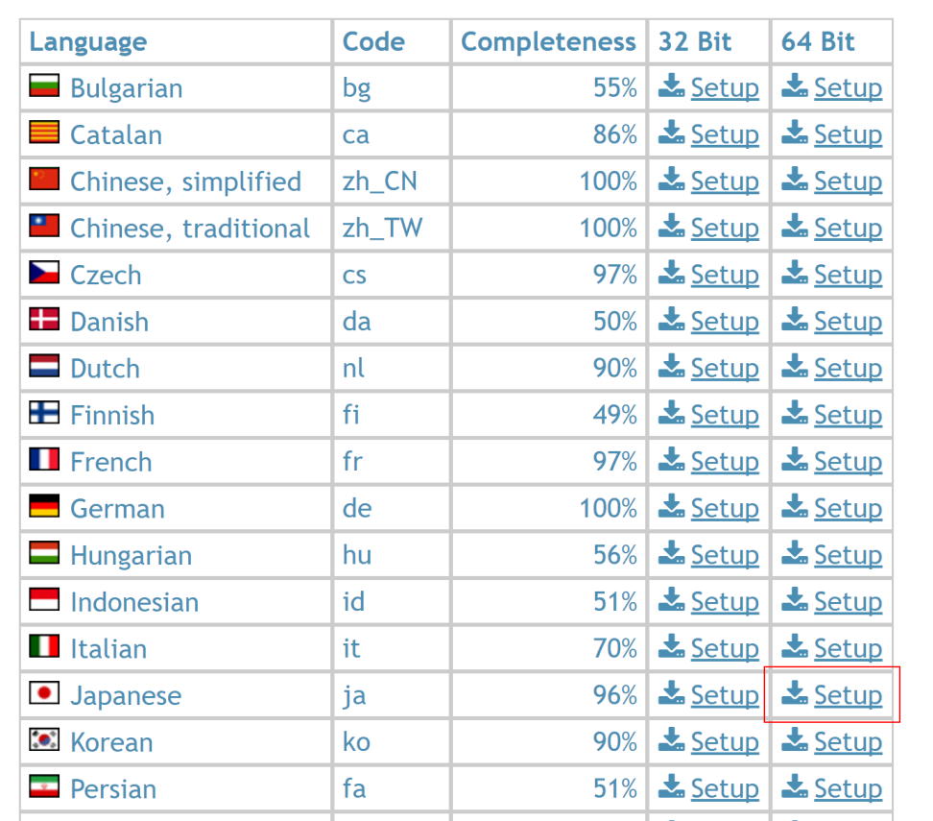

 | →「次へ」インストール完了させる

 | 右クリックで「TortoiseGit→Settings」を選択して、日本語を設定

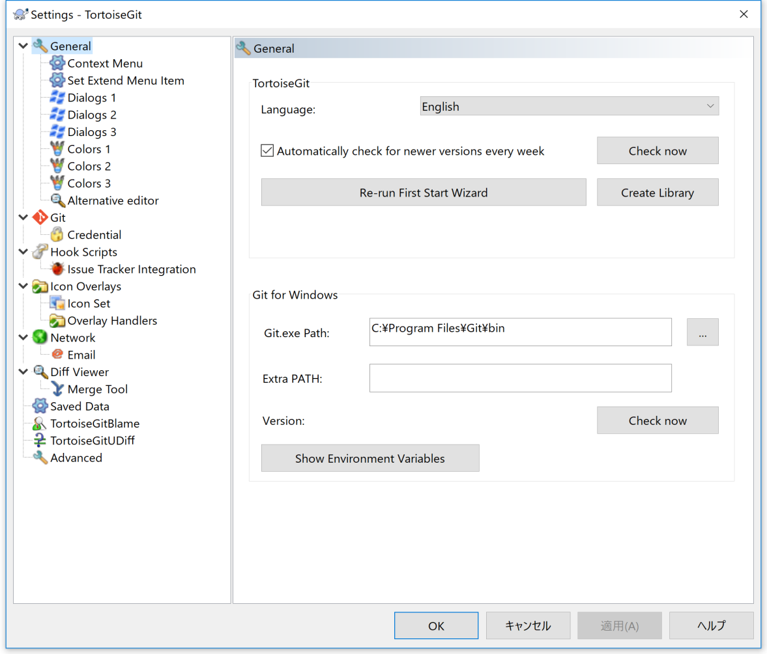

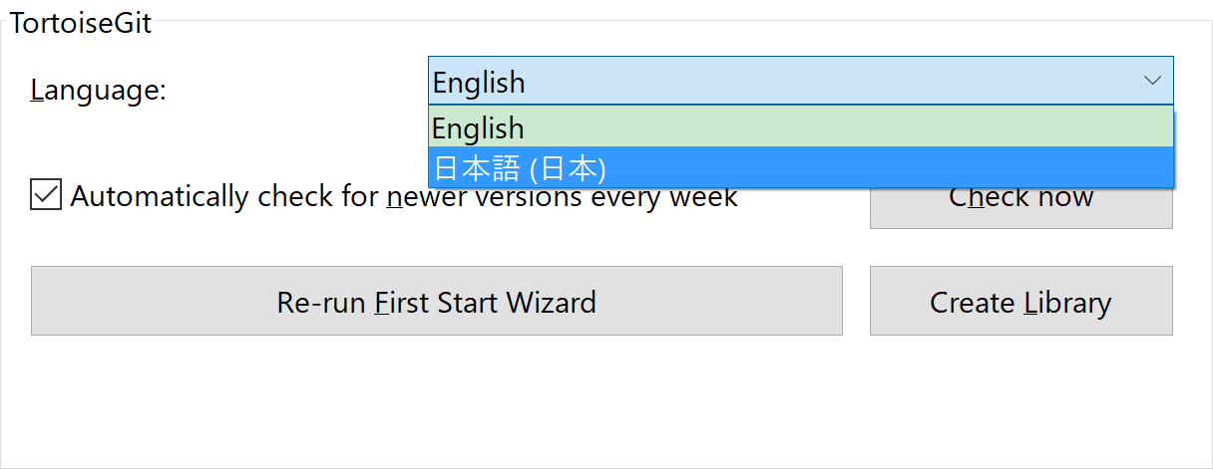

４．TortoiseGitでWindowsフォルダ作成
 | Gitクローン（複製）を選択

 | 「https://github.com/gelsap/sap.git」を入力して完了

